Bénin
 | Bénin - COURBE DES TAUX 28/04/2025

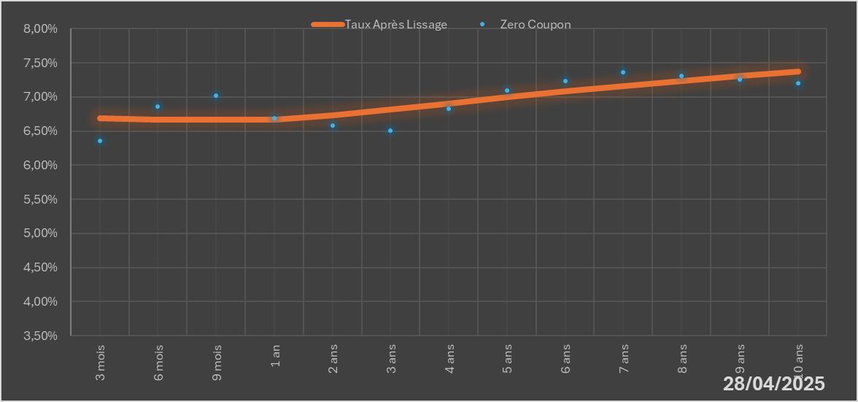
 |  | Maturité | Zero Coupon | Taux Après Lissage
 |  | 3 mois | 6.3568% | 6.6858%
 |  | 6 mois | 6.8627% | 6.6683%
 |  | 9 mois | 7.0197% | 6.6631%
 |  | 1 an | 6.6880% | 6.6668%
 |  | 2 ans | 6.5823% | 6.7279%
 |  | 3 ans | 6.5026% | 6.8154%
 |  | 4 ans | 6.8240% | 6.9060%
 |  | 5 ans | 7.0945% | 6.9940%
 |  | 6 ans | 7.2298% | 7.0785%
 |  | 7 ans | 7.3577% | 7.1590%
 |  | 8 ans | 7.3090% | 7.2349%
 |  | 9 ans | 7.2558% | 7.3060%
 |  | 10 ans | 7.2029% | 7.3721%

2025-04-28
oui

Bénin

